Hoja1
Esquema Entidad-Relación

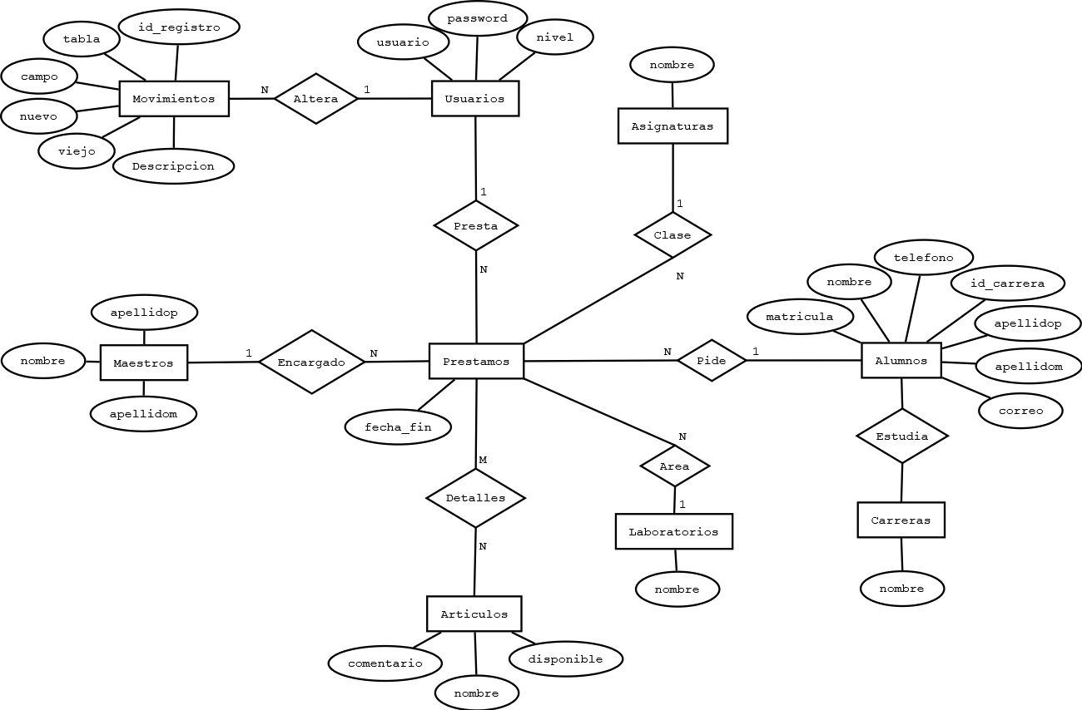

Cuadro Conceptual

 | Usuarios | Alumnos |  | Articulos |  | Laboratorios | Carreras |  | Maestros |  | Asignaturas
 | id | id |  | id |  | id | id |  | id |  | id
 | usuario | matricula |  | nombre |  | nombre | nombre |  | nombre |  | nombre
 | password | nombre |  | comentario |  | created_at | created_at |  | apellidop |  | created_at
 | nivel | apellidop |  | disponible |  | updated_at | updated_at |  | apellidom |  | updated_at
 | created_at | apellidom |  | created_at |  | status | status |  | created_at |  | status
 | updated_at | carrera |  | updated_at |  |  |  |  | updated_at
 | status | correo |  | status |  |  |  |  | status
 |  | telefono
 |  | created_at
 |  | updated_at
 |  | status

Diagrama Entidad-Relacion

 |  | Usuarios |  |  | Alumnos |  | Maestros |  |  | Articulos |  | Laboratorios
 |  | id |  |  | id |  | id |  |  | id |  | id
 |  | usuario |  |  | matricula |  | nombre |  |  | nombre |  | nombre
 |  | password |  |  | nombre |  | apellidop |  |  | comentario |  | created_at
 |  | nivel |  |  | apellidop |  | apellidom |  |  | disponible |  | updated_at
 |  | created_at |  |  | apellidom |  | created_at |  |  | created_at |  | status
 |  | updated_at |  |  | carrera |  | updated_at |  |  | updated_at
 |  | status |  |  | correo |  | status |  |  | status
 |  |  |  |  | telefono
 |  |  |  |  | created_at
 |  |  |  |  | updated_at
 |  |  |  |  | status

 |  |  |  |  |  |  |  |  |  |  |  | Carreras
 |  |  |  |  |  |  |  |  |  |  |  | id
 |  |  |  |  |  |  |  |  |  |  |  | nombre
 |  |  |  |  |  |  |  |  |  |  |  | created_at
 |  |  |  |  |  |  |  |  |  |  |  | updated_at
 |  |  | Movimientos |  |  | Prestamos |  | Detalles |  |  |  | status
 |  |  | id |  |  | id |  | id
 |  |  | usuario |  |  | alumno |  | prestamo |  |  | Asignaturas
 |  |  | id_registro |  |  | maestro |  | articulo |  |  | id
 |  |  | tabla |  |  | laboratorio |  | created_at |  |  | nombre
 |  |  | campo |  |  | asignatura |  | updated_at |  |  | created_at
 |  |  | nuevo |  |  | usuario |  | status |  |  | updated_at
 |  |  | viejo |  |  | fecha_fin |  |  |  |  | status
 |  |  | descripcion |  |  | created_at
 |  |  | created_at |  |  | updated_at
 |  |  | updated_at |  |  | status
 |  |  | status

Diccionario de Datos

Usuarios
Tabla con la informacion de informacion General de los Usuarios.
id * | Numero consecutivo autoincremental del Usuario.
usuario C(255) | Nombre de usuario, con que sera identificado. Sin utilizar caracteres especiales o simbolos.
password C(255) | Contraseña del usuario, que desea accesar al sistema. Sin utilizar caracteres especiales o simbolos.
nivel N(1) | Previlegios o rol que desempeñara el usuario solamente utilizando 1 "Administrador"y 0 "Empleado". Solamente utilize numero 0 y 1 no letras ni caracteres especiales o simbolos.
created_at DT | Fecha en que se genero el registro del usuario con el siguiente formato AAAAMMDDHHMMSS. Solamente numeros.
updated_at DT | Fecha en que se genera una actualizacion al usuario con el siguiente formato AAAAMMDDHHMMSS. Solamente numero.
status N(1) | Estado actual en la que se encuentra el Usuario si esta dado de baja es utilizando 0 (Baja) si esta dado de alta es utilizando 1 (Alta). Solamente utilize numero 0 y 1 no letras ni caracteres especiales o simbolos.

Alumnos
Tabla con la informacion de informacion General de los Alumnos.
id * | Numero consecutivo autoincremental del Alumnos.
matricula C(8) | Clave de identificacion unica para cada estudiante. No utilizar caracteres, carecteres especiales y simbolos.
nombre C(60) | Nombres del alumno completos. Sin acentos, numeros, caracteres especiales y simbolos.
apellidop C(60) | Apellido paterno completo del alumno. Sin acentos, numeros, caracteres especiales y simbolos.
apellidom C(60) | Apellido materno completo del alumno. Sin acentos, numeros, caracteres especiales y simbolos.
carrera + | Número consecutivo autoincremental de Alumnos, llave foranea, proveniente de la tabla Carreras.
correo C(255) | Correo para contactar al alumno.
telefono C(10) | Numero telefonico para contactar el alumno. Sin utilizar caracteres, caracteres especiales y simbolos.
created_at DT | Fecha en que se genero el registro del usuario con el siguiente formato AAAAMMDDHHMMSS. Solamente numeros.
updated_at DT | Fecha en que se genera una actualizacion al usuario con el siguiente formato AAAAMMDDHHMMSS. Solamente numero.
status N(1) | Estado actual en la que se encuentra el Alumno si esta dado de baja es utilizando 0 (Baja) si esta dado de alta es utilizando 1 (Alta). Solamente utilize numero 0 y 1 no letras ni caracteres especiales o simbolos.

Carreras
Tabla con la informacion de informacion General de los Carreras.
id * | Numero consecutivo autoincremental del Carreras.
nombre C(60) | Nombre completo de la carrera.Sin utilizar numeros, caracteres especiales y simbolos.
created_at DT | Fecha en que se genero el registro del usuario con el siguiente formato AAAAMMDDHHMMSS. Solamente numeros.
updated_at DT | Fecha en que se genera una actualizacion al usuario con el siguiente formato AAAAMMDDHHMMSS. Solamente numero.
status N(1) | Estado actual en la que se encuentra la Carrera si esta dado de baja es utilizando 0 (Baja) si esta dado de alta es utilizando 1 (Alta). Solamente utilize numero 0 y 1 no letras ni caracteres especiales o simbolos.

Maestros
Tabla con la informacion de informacion General de los Maestros.
id * | Numero consecutivo autoincremental del Maestros.
nombre C(60) | Nombres completos del maestro. Sin utilizar numeros, caracteres especiales y simbolos.
apellidop C(60) | Apellido completo paterno del maestro. Sin utilizar numeros, caracteres especiales y simbolos.
apellidom C(60) | Apellido completo materno del maestro. Sin utilizar numeros, caracteres especiales y simbolos.
created_at DT | Fecha en que se genero el registro del usuario con el siguiente formato AAAAMMDDHHMMSS. Solamente numeros.
updated_at DT | Fecha en que se genera una actualizacion al usuario con el siguiente formato AAAAMMDDHHMMSS. Solamente numero.
status N(1) | Estado actual en la que se encuentra el Maestro si esta dado de baja es utilizando 0 (Baja) si esta dado de alta es utilizando 1 (Alta). Solamente utilize numero 0 y 1 no letras ni caracteres especiales o simbolos.

Laboratorios
Tabla con la informacion de informacion General de los Laboratorios.
id * | Numero consecutivo autoincremental del Laboratorios.
nombre C(60) | Nombre completo del laboratorio.Sin utilizar numeros, caracteres especiales y simbolos.
created_at DT | Fecha en que se genero el registro del usuario con el siguiente formato AAAAMMDDHHMMSS. Solamente numeros.
updated_at DT | Fecha en que se genera una actualizacion al usuario con el siguiente formato AAAAMMDDHHMMSS. Solamente numero.
status N(1) | Estado actual en la que se encuentra el Laboratorio si esta dado de baja es utilizando 0 (Baja) si esta dado de alta es utilizando 1 (Alta). Solamente utilize numero 0 y 1 no letras ni caracteres especiales o simbolos.

Asignaturas
Tabla con la informacion de informacion General de los Asignaturas.
id * | Numero consecutivo autoincremental del Asignaturas.
nombre C(60) | Nombre completo de la asignatura .Sin utilizar numeros, caracteres especiales y simbolos.
created_at DT | Fecha en que se genero el registro del usuario con el siguiente formato AAAAMMDDHHMMSS. Solamente numeros.
updated_at DT | Fecha en que se genera una actualizacion al usuario con el siguiente formato AAAAMMDDHHMMSS. Solamente numero.
status N(1) | Estado actual en la que se encuentra la Asignatura si esta dado de baja es utilizando 0 (Baja) si esta dado de alta es utilizando 1 (Alta). Solamente utilize numero 0 y 1 no letras ni caracteres especiales o simbolos.

Articulos
Tabla con la informacion de informacion General de los Articulos.
id * | Numero consecutivo autoincremental de los Articulos.
nombre C(60) | Nombre perteneciente con el que se reconoce cada artículo
comentario C(255) | Comentarios respecto al articulo. Sin utilizar caracteres especiales, numeros y simbolos.
disponible N(1) | Si se encuentra disponible en el inventario el articulo es utilizando 1 (Disponible), de lo contrario si no esta disponible es utilizando 0 (No disponible). Solamente utilize numero 0 y 1 no letras ni caracteres especiales o simbolos.
created_at DT | Fecha en que se genero el registro del usuario con el siguiente formato AAAAMMDDHHMMSS. Solamente numeros.
updated_at DT | Fecha en que se genera una actualizacion al usuario con el siguiente formato AAAAMMDDHHMMSS. Solamente numero.
status N(1) | Estado actual en la que se encuentra el Articulo si esta dado de baja es utilizando 0 (Baja) si esta dado de alta es utilizando 1 (Alta). Solamente utilize numero 0 y 1 no letras ni caracteres especiales o simbolos.

Movimientos
Tabla con la informacion de informacion General de los Movimientos.
id * | Numero consecutivo autoincremental de Movimientos.
usuario + | Número consecutivo autoincremental de Movimientos, llave foranea, proveniente de la tabla Usuarios.
id_registro * | Numero dinamico de registro para identificar que registros se manipulo. Sin utilizar caracteres, caracteres especiales y simbolos.
tabla C(20) | Muestra informacion acerca de la tabla donde se esta alterando el registro.
campo C(30) | Nombre de la columa de la tabla donde se realizo la actualizacion. Sin utilizar caracteres especiales, numeros y simbolos.
nuevo C(60) | Muestra informacion acerca del campo despues de ser actualizado. Sin utilizar caracteres especiales, numeros y simbolos.
viejo C(60) | Muestra informacion acerca del campo antes de ser actualizado. Sin utilizar caracteres especiales, numeros y simbolos.
descripcion C(255) | Descripcion respecto al movimiento que se realizo. Sin utilizar caracteres especiales, numeros y simbolos.
created_at DT | Fecha en que se genero el registro del usuario con el siguiente formato AAAAMMDDHHMMSS. Solamente numeros.
updated_at DT | Fecha en que se genera una actualizacion al usuario con el siguiente formato AAAAMMDDHHMMSS. Solamente numero.
status N(1) | Estado actual en la que se encuentra el Movmiento si esta dado de baja es utilizando 0 (Baja) si esta dado de alta es utilizando 1 (Alta). Solamente utilize numero 0 y 1 no letras ni caracteres especiales o simbolos.

Prestamos
Tabla con la informacion de informacion General de los Prestamos.
id * | Numero consecutivo autoincremental de Prestamos.
alumno + | Número consecutivo autoincremental de Prestamos, llave foranea, proveniente de la tabla Alumnos.
maestro + | Número consecutivo autoincremental de Prestamos, llave foranea, proveniente de la tabla Maestros.
laboratorio + | Número consecutivo autoincremental de Prestamos, llave foranea, proveniente de la tabla Laboratorios.
asignatura + | Número consecutivo autoincremental de Prestamos, llave foranea, proveniente de la tabla Asignaturas.
usuario + | Número consecutivo autoincremental de Prestamos, llave foranea, proveniente de la tabla Usuarios.
fecha_fin DT | Fecha en que se genera en el para darle un fecha limite de entrega al alumno con el siguiente formato AAAAMMDDHHMMSS. Solamente numeros.
created_at DT | Fecha en que se genero el registro del usuario con el siguiente formato AAAAMMDDHHMMSS. Solamente numeros.
updated_at DT | Fecha en que se genera una actualizacion al usuario con el siguiente formato AAAAMMDDHHMMSS. Solamente numero.
status N(1) | Estado actual en la que se encuentra el Prestamo si esta dado de baja es utilizando 0 (Baja) si esta dado de alta es utilizando 1 (Alta). Solamente utilize numero 0 y 1 no letras ni caracteres especiales o simbolos.

Detalles
Tabla con la informacion de informacion General de los Detalles.
id * | Numero consecutivo autoincremental de Detalles.
prestamo + | Número consecutivo autoincremental de Detalles, llave foranea, proveniente de la tabla Prestamos.
articulo + | Número consecutivo autoincremental de Detalles, llave foranea, proveniente de la tabla Articulos.
created_at DT | Fecha en que se genero el registro del usuario con el siguiente formato AAAAMMDDHHMMSS. Solamente numeros.
updated_at DT | Fecha en que se genera una actualizacion al usuario con el siguiente formato AAAAMMDDHHMMSS. Solamente numero.
status N(1) | Estado actual en la que se encuentra el Detalle si esta dado de baja es utilizando 0 (Baja) si esta dado de alta es utilizando 1 (Alta). Solamente utilize numero 0 y 1 no letras ni caracteres especiales o simbolos.

